关系图
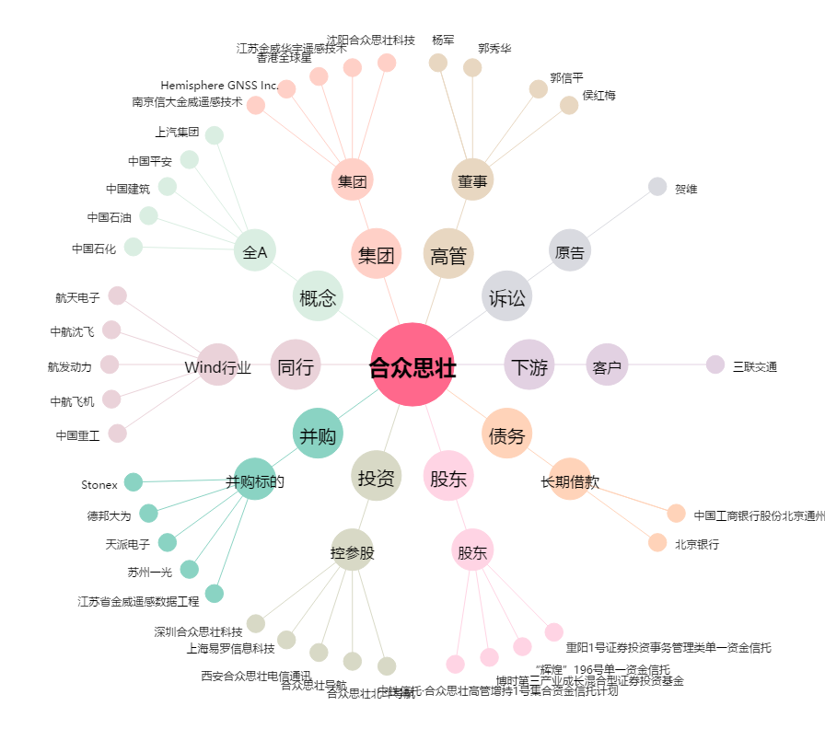
合众思壮[002383.SZ] - 关系概览图

